关系图
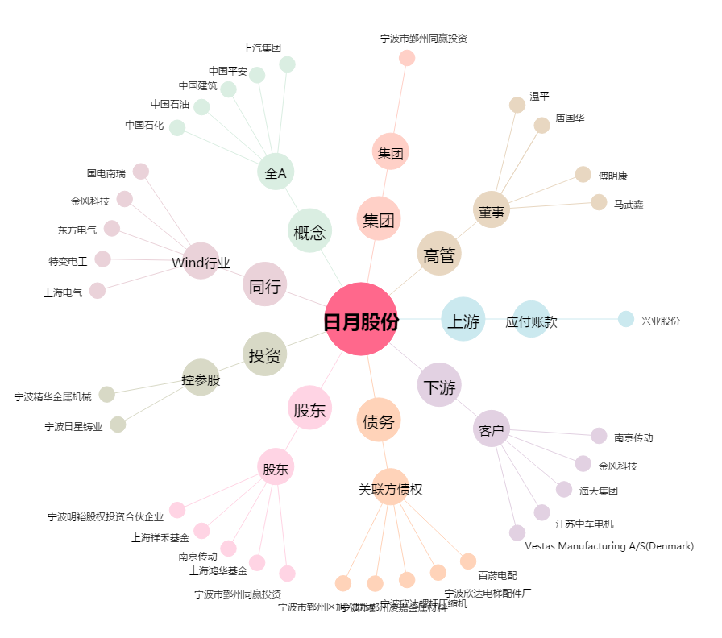
日月股份[603218.SH] - 关系概览图

